CollectiveAccess
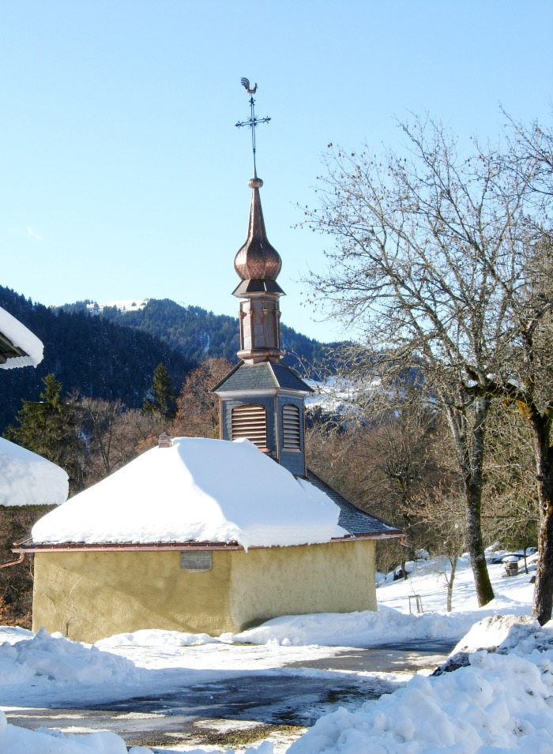
Image | Object | Description | Date
 | Photo de la chapelle du MONT (1-025) | La Chapelle du hameau " LE MONT " a été érigée en 1623 dédiée a Saint Bernard des Alpes dit " de Menthon " belvédère sur la Pointe de Sales 2733m
 | Chapelle du hameau LE MONT (1-026) | Chapelle du hameau LE MONT sous la neige
 | Chapelle du Hameau le Mont (1-027) | Chapelle du Hameau le Mont sous la neige
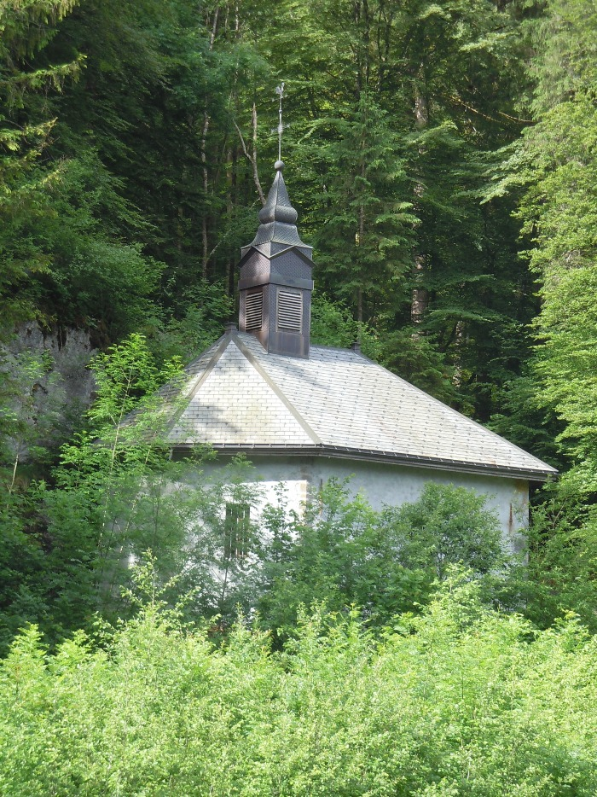
 | Chapelle Notre Dame des Grâces LE PERRET (1-028) | Chapelle Notre Dame des Grâces Hameau LE PERRET
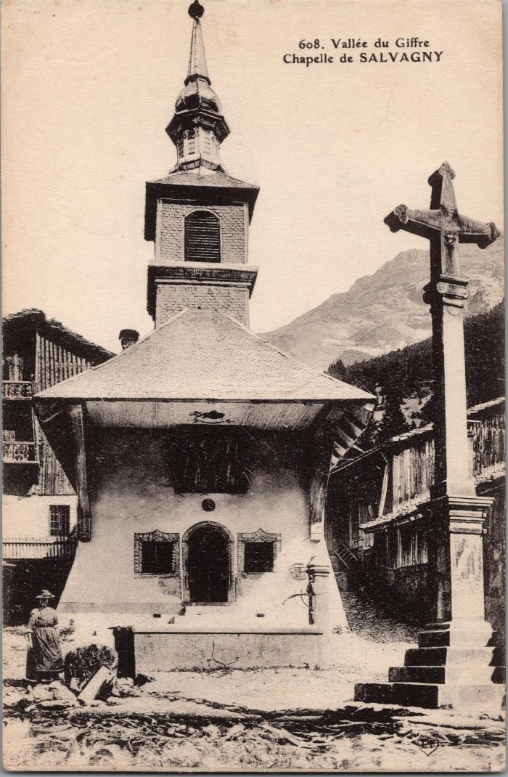
 | La chapelle de Salvagny (2-2985) | La chapelle de Salvagny
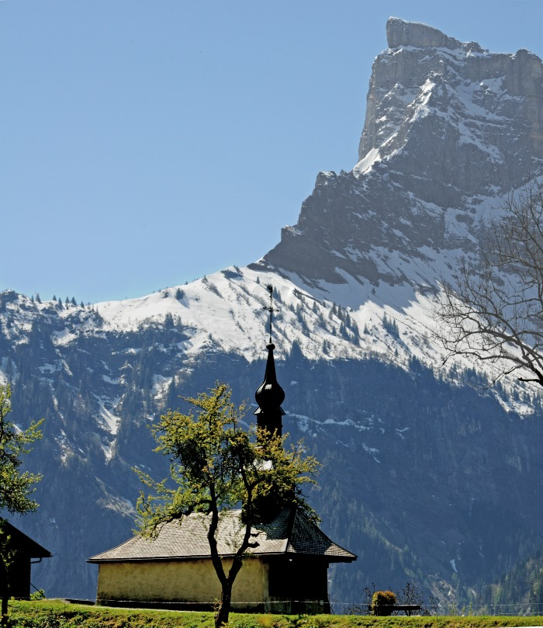 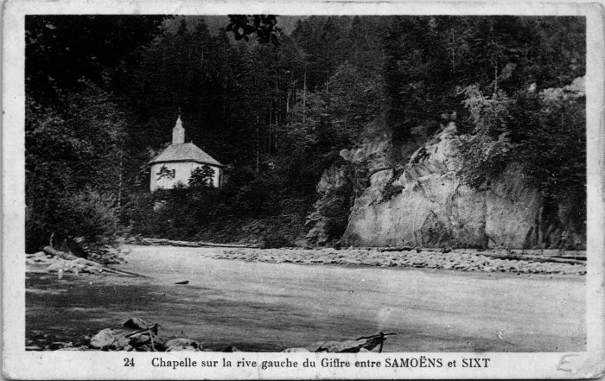 | Chapelle sur la rive gauche du Giffre entre Samoëns et Sixt (2-4491) | Chapelle de Notre Dame des Grâces
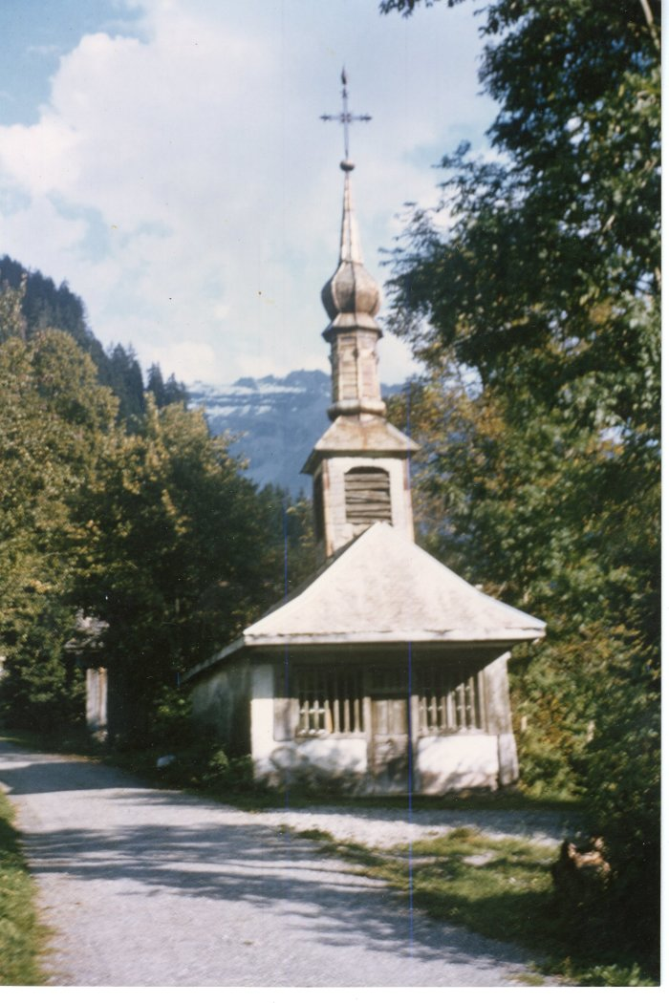
 | Chapelle du hameau "Le Mont" 1964 (38-002) | Chapelle du hameau "Le Mont" 1964
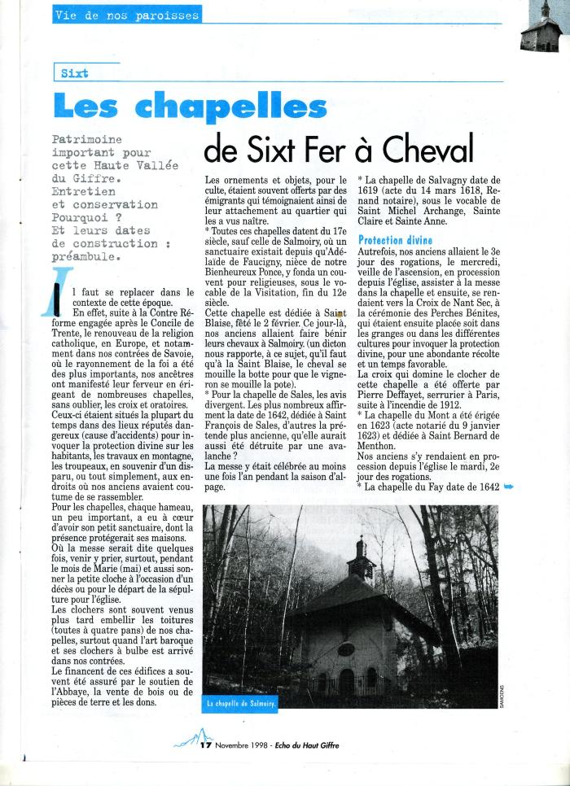
 | Article de journal sur les chapelles de Sixt Fer-à-Cheval -1998 (43-009) | Article de journal sur les chapelles de Sixt Fer-à-Cheval paru dans l'Echo du Haut Giffre en novembre 1998
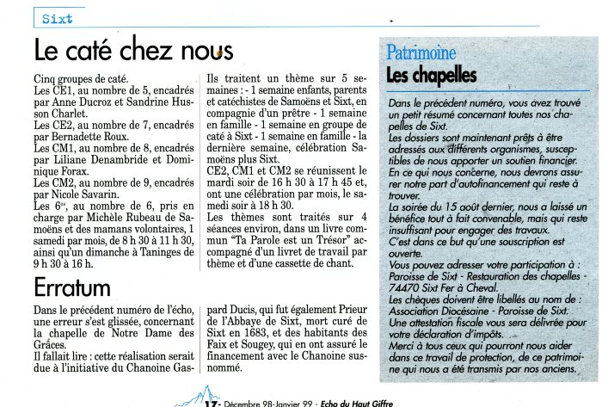 | Article de journal sur le caté et les chapelles de Sixt Fer-à-Cheval -1998 (43-010) | Article de journal sur le caté et les chapelles de Sixt Fer-à-Cheval paru dans l'Echo du Haut Giffre en décembre 1998
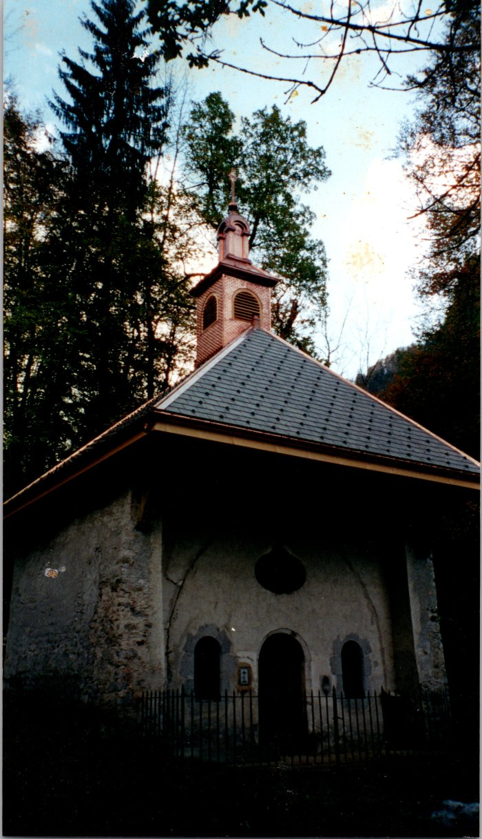
 | Photo du nouveau clocher de la chapelle de Salmoiry (54-007) | Photo du nouveau clocher de la chapelle de Salmoiry fait par Joseph Ducroz
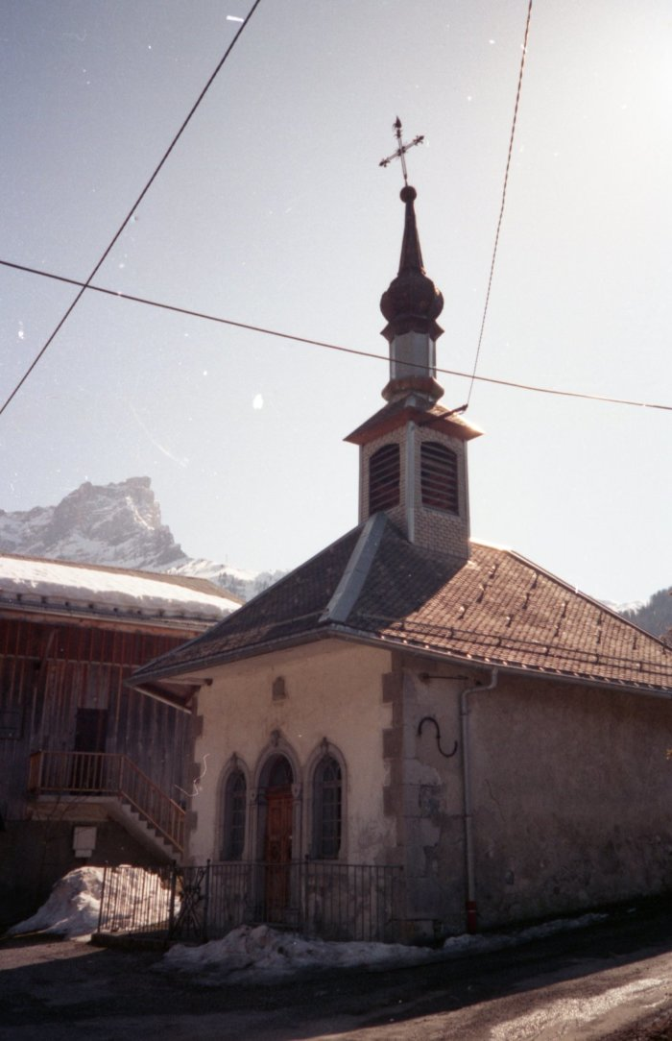
 | Photos de la chapelle de Salvagny (7-023) | Photos de la chapelle de Salvagny
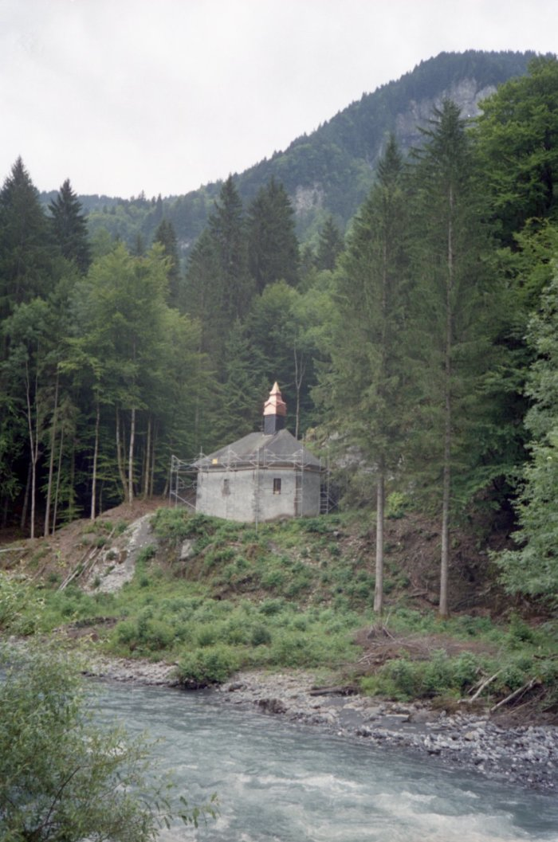
 | Photos de la rénovation du clocher de la chapelle Notre Dame des Grâces (7-024) | Photos de la rénovation du clocher de la chapelle Notre Dame des Grâces
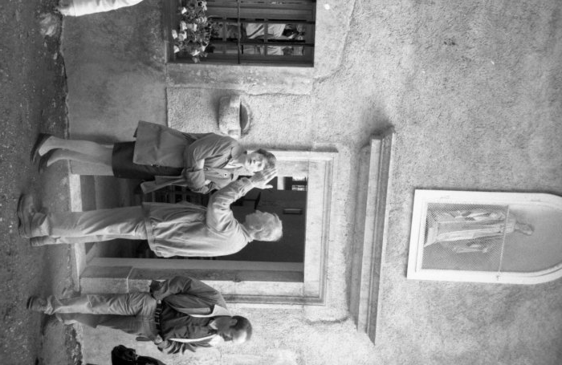 | Photos à la chapelle de Notre Dame des Grâces (7-025) | Photos à la chapelle de Notre Dame des Grâces
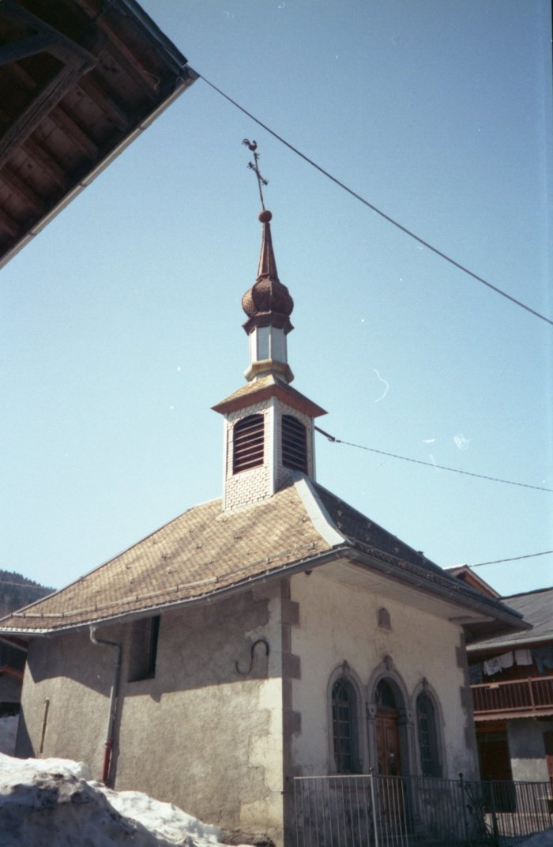
 | Photo de la chapelle du Fay (7-026) | Photo de la chapelle du Fay

